Sheet1
 |  |  |  |  | 第1次：浏览器请求 puzzle-1，将base64复制下来，代码转为 .ttf -> xml |  |  |  |  | 注意是无痕浏览器
GlyphOrder中 |  | cmap中 |  |  | 右图结果 |  |  | fontstore结果(打开 .ttf文件) |  |  |  |  |  |  |  |  |  |  |  | 数据采集过程
ID | name | name | code |  | code | 实际显示
9 | zero | zero | 30 |  | 30 | 8
9 就是 实际显示
$38 就是 code
eight 就是 name
6 | one | one | 31 |  | 31 | 5
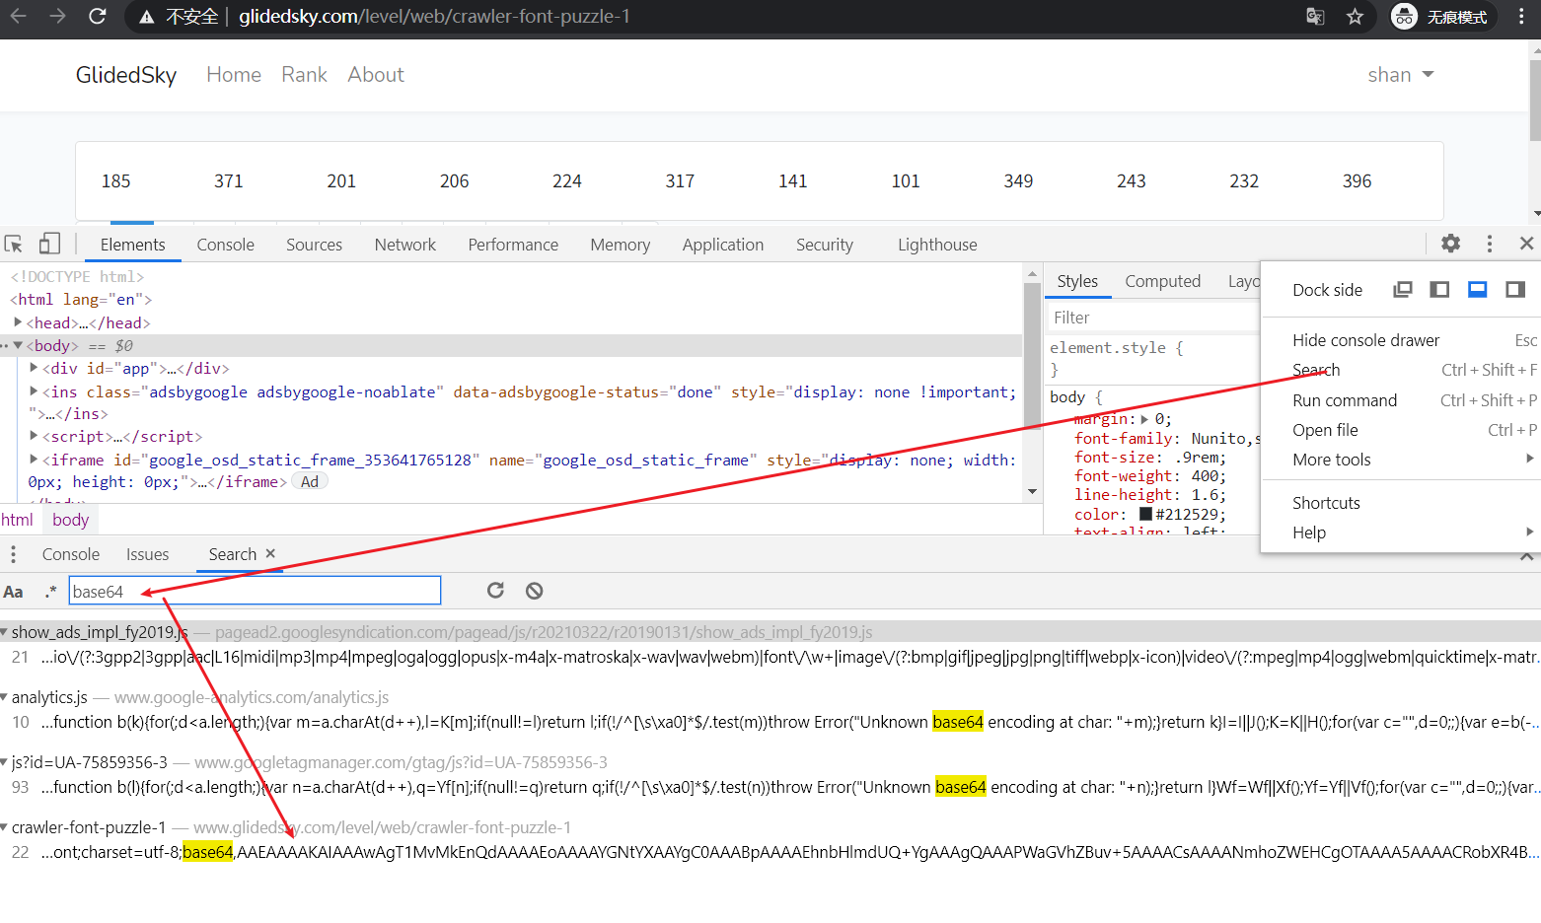
7 | two | two | 32 |  | 32 | 6
2 | three | three | 33 |  | 33 | 1
4 | four | four | 34 |  | 34 | 3
1 | five | five | 35 |  | 35 | 0
5 | six | six | 36 |  | 36 | 4 |  |  |  |  |  |  |  |  |  |  | 关系不用我们自己推导 直接能用fontstore得出
3 | seven | seven | 37 |  | 37 | 2
10 | eight | eight | 38 |  | 38 | 9
8 | nine | nine | 39 |  | 39 | 7 |  | fontcreator结果(同样打开 .ttf文件) |  |  |  |  |  |  |  | 一样的，用一个打开就行了，fontstore方便一些
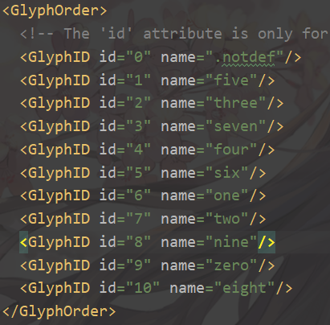

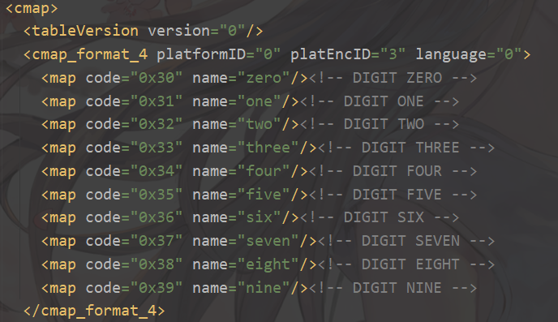

 |  |  |  |  | 比较浏览器显示：说明字体文件（ttf/xml）中的cmap中的name值唯一对应一个实际显示
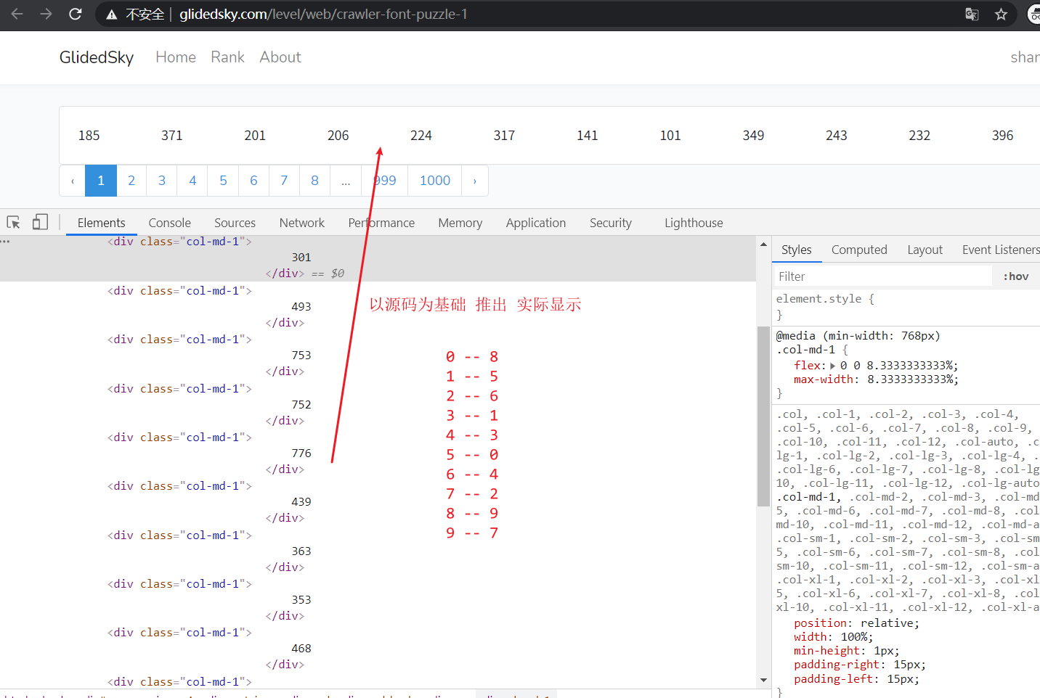

 |  |  |  | 第2次请求下载下来的 woff2文件和base64的测试 |  |  |  |  |  |  |  |  |  |  | 重开一个无痕浏览器，进行同样访问，获得一个新base64串，用代码（ttf_test.py）重新生成ttf和xml文件，fontstore重新打开ttf文件
 |  |  |  |  |  |  | 就可以不用再分析xml文件内容了，经过第一次观察，直接看fontstore结果即可

 |  | 旧一次的（就上面那个图）

可以看到
eight 就是 xml文件中 cmap中的name
$38 就是xml文件中 cmap中name对应的 code
name对应code一直都没有改变的

 | 新一次的

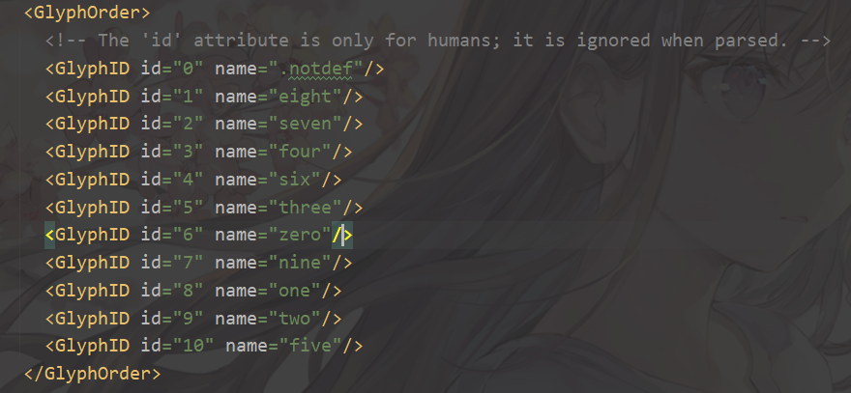
 |  |  |  |  | 而新一轮的GlyphOrder则改变了 |  |  |  |  |  |  | 新一次统计(标红的是变化的值)
 |  |  |  |  |  |  |  |  |  |  | ID | name | code | 实际显示 |  |  |  | 推测浏览器中显示的也是如下的对应关系
 |  |  |  |  |  |  |  |  |  |  | 6 | zero | 30 | 5 |  |  | 0 -- 5
 |  |  |  |  |  |  |  |  |  |  | 8 | one | 31 | 7 |  |  | 1 -- 7
 |  |  |  |  |  |  |  |  |  |  | 9 | two | 32 | 8 |  |  | 2 -- 8
 |  |  |  |  |  |  |  |  |  |  | 5 | three | 33 | 4 |  |  | 3 -- 4
 |  |  |  |  |  |  |  |  |  |  | 3 | four | 34 | 2 |  |  | 4 -- 2
 |  |  |  |  |  |  |  |  |  |  | 10 | five | 35 | 9 |  |  | 5 -- 9
 |  |  |  |  |  |  |  |  |  |  | 4 | six | 36 | 3 |  |  | 6 -- 3
 |  |  |  |  |  |  |  |  |  |  | 2 | seven | 37 | 1 |  |  | 7 -- 1
 |  |  |  |  |  |  |  |  |  |  | 1 | eight | 38 | 0 |  |  | 8 -- 0 |  | 见下图，推测正确
 |  |  |  |  |  |  |  |  |  |  | 7 | nine | 39 | 6 |  |  | 9 -- 6
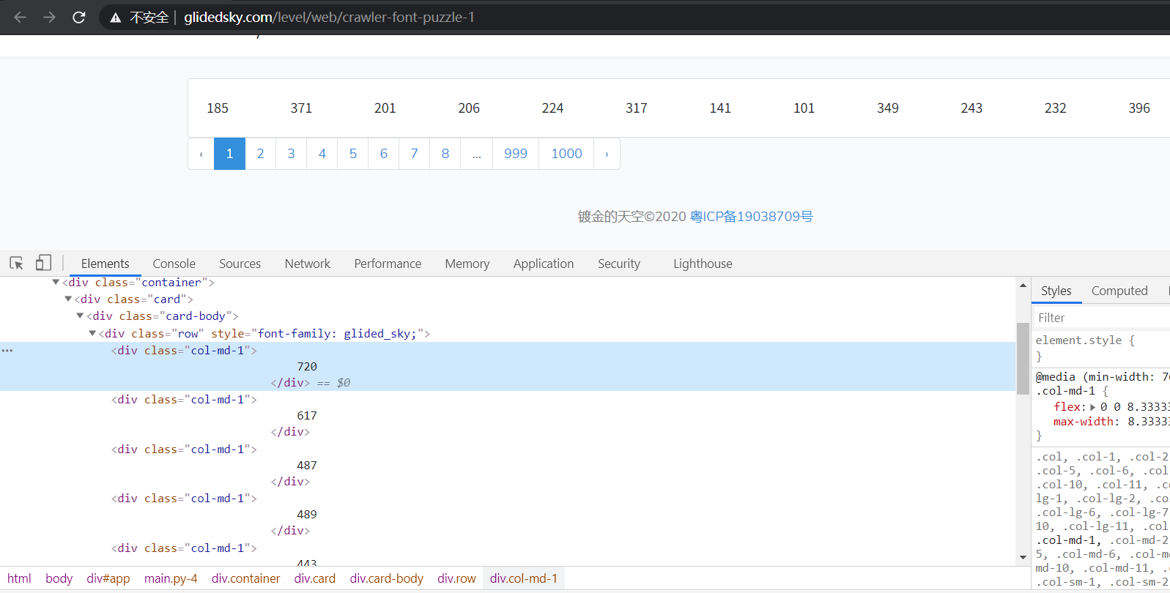

 |  |  |  |  |  | 现在我们能从xml中获取name --> code 的映射，那么 从 code --> 实际显示 的映射怎么办呢

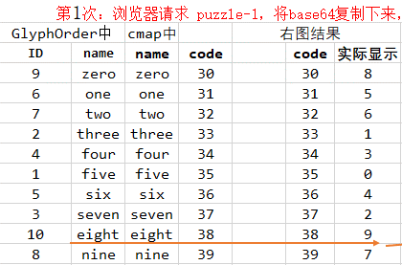
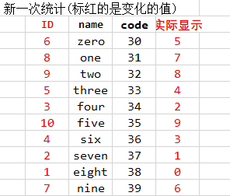

 |  |  |  |  |  |  |  |  | 从xml文件中和code有关的部分就只有GlyphOrder和cmap，cma的name、code我们已经用了，也用了GlyphOrder中的name，还有GlyphOrder中的ID规律我们没考虑到

 |  |  |  |  |  |  |  | 我们观察上面2图，很轻松就能发现 ID-1 就等于 实际显示

 |  |  |  |  |  |  |  | 所以代码逻辑也有了：请求获取base64，转为tff再转为xml，lxml解析，先构建cmap中 name--> code
 |  |  |  |  |  |  |  | 再构建GlyphOrder中 code --> ID的映射，最后整合为 name --> ID，但是name中 'zero'需要变为0，方便后期直接进行页面内容转化为可见的内容

